Estadísticas
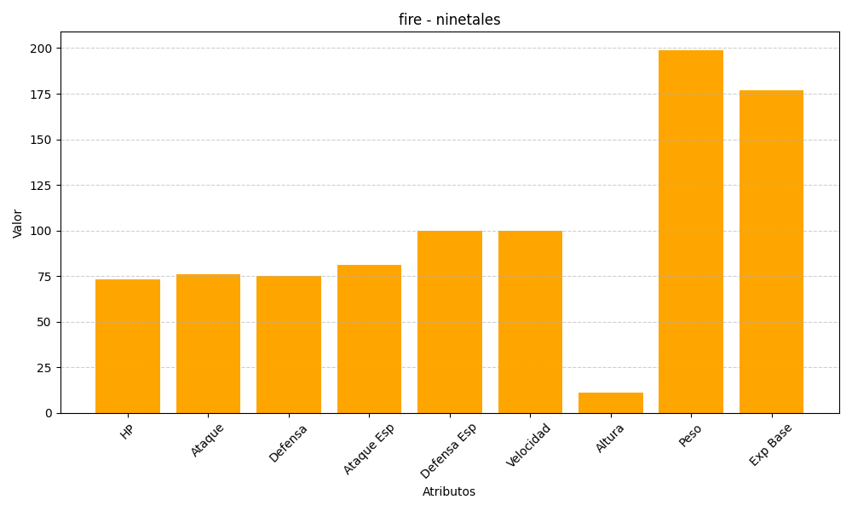
ID | Nombre | Tipo | HP | Ataque | Defensa | Ataque Especial | Defensa Especial | Velocidad | Altura | Peso | Experiencia Base
38 | ninetales | fire | 73 | 76 | 75 | 81 | 100 | 100 | 11 | 199 | 177

